Hoja1
Diagrama Jacobson

Caso de Uso: | Ingresar Vehículo
Actores: | empleado, cliente/usuario.
Resumen: | Un vehiculo ingresa a easy park. El empleado verifica y lo registra. Al terminar el empleado le entrega el recibo.
Precondiciones: | El empleado está identificado
Postcondiciones: | Se registra el ingreso del vehiculo, se actualizan los datos del cliente/usuario y del vehiculo y se entrega lel recibo.
Referencias cruzadas: | Ingresar Vehículo
Gráfico | 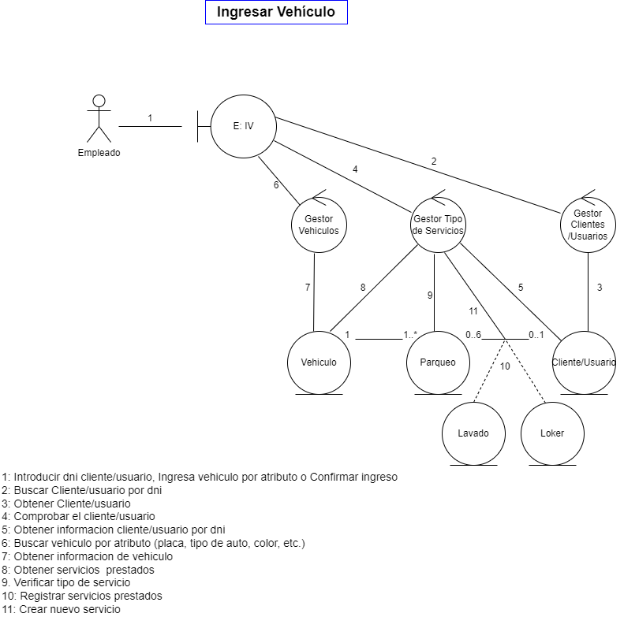

Caso de Uso | Realizar Recibo
Actores: | empleado
Resumen: | en este caso de uso, permite la correcta asignación de celda, utilización del servicio y se procede a realizar el recibo.
Precondiciones: | El empleado está identificado
Postcondiciones: | Se registra el ingreso del vehiculo, se actualizan los datos del cliente/usuario y del vehiculo y se entrega lel recibo.
Referencias cruzadas: | Realizar Recibo
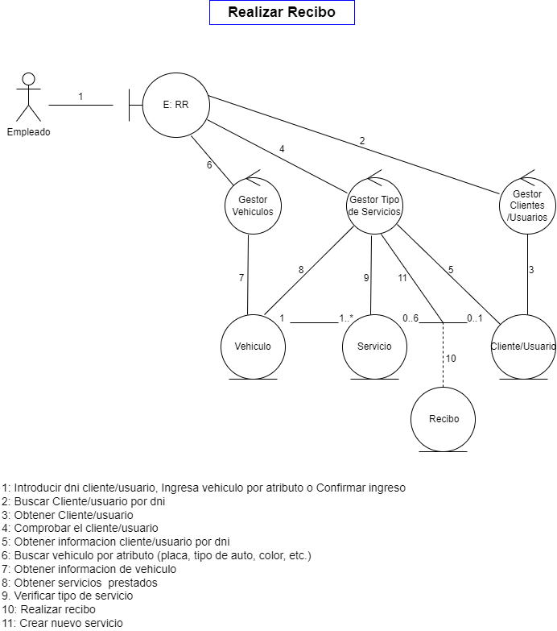
Gráfico

Caso de Uso | Agenda Celdas
Actores: | empleado
Resumen: | en este caso de uso, permite la correcta visualizacion de las celdas, y utilización del servicio.
Precondiciones: | El empleado está identificado
Postcondiciones: | Se registra el ingreso del vehiculo, se actualizan los datos del cliente/usuario y del vehiculo, se visualiza la disponibilidad de las celdas
Referencias cruzadas: | Agenda Celdas
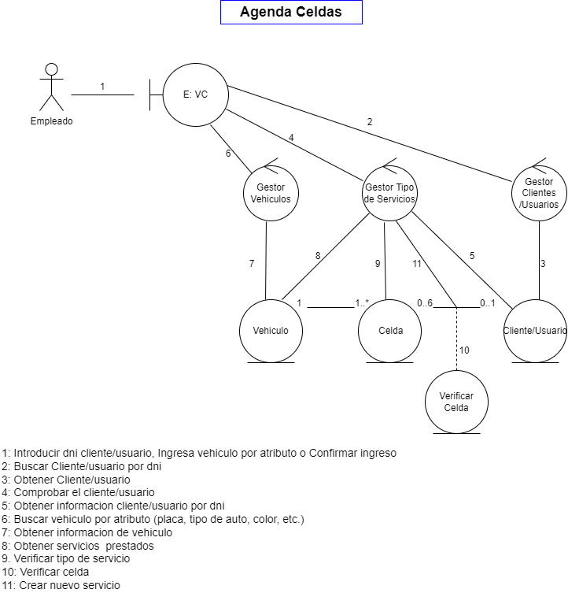
Gráfico

Caso de Uso | Verificar celda
Actores: | empleado
Resumen: | en este caso de uso, permite la correcta asignación de celda y utilización del servicio.
Precondiciones: | El empleado está identificado
Postcondiciones: | Se registra el ingreso del vehiculo, se actualizan los datos del cliente/usuario y del vehiculo y se verifica la celda
Referencias cruzadas: | Verificar celda
Gráfico | 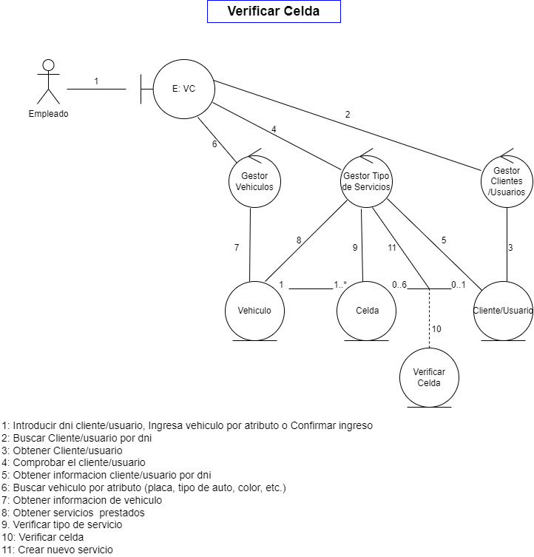

Caso de Uso | Reservar Celda
Actores | Cliente
Resumen | en este caso de uso, el cliente desde que tenga un usuario creado, tendrá la facilidad de realizar una reserva y ver las celdas que estan disponibles desde el aplicativo.
Precondiciones: | el vehiculo debe estar ingresado en una celda.
Postcondiciones: | Se registra el ingreso del vehiculo, se actualizan los datos del cliente/usuario y del vehiculo y se reserva la celda del servicio adquirido.
Referencias cruzadas: | Reservar Celda
Gráfico | 

Caso de Uso | Asignar Celda
Actores | empleado
Resumen | en este caso de uso permite realizar una correcta asignación de celda.
Precondiciones: | el vehiculo debe estar ingresado en una celda.
Postcondiciones: | Se registra el ingreso del vehiculo, se actualizan los datos del cliente/usuario y del vehiculo y se asignaa la celda del servicio adquirido.
Referencias cruzadas: | Asignar Celda
Gráfico | 

Caso de Uso | Asignar Lavado
Actores | Cliente
Resumen | en este caso de uso, el cliente desde que tenga un usuario creado, tendrá la facilidad de realizar una reserva de lavado y ver el personal disponible desde el aplicativo.
Precondiciones: | (1)el cliente debe ingresar con el usuario y contraseña que se le asigna (2) celda reservada
Postcondiciones: | Se registra el ingreso del vehiculo, se actualizan los datos del cliente/usuario y del vehiculo y se asigna el servicio de lavado.
Referencias cruzadas: | Asignar Lavado
Gráfico | 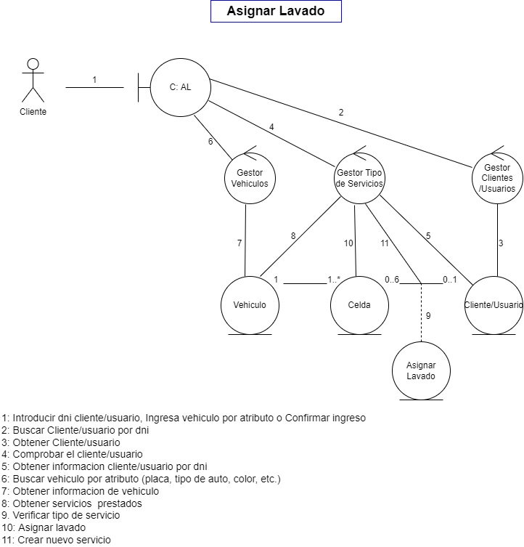

Caso de Uso | Asignar Loker
Actores | empleado
Resumen | en este caso de uso el usuario/cliente podrá hacer uso del servicio de los lokers del parqueadero, teniendo asi seguridad de sus pertenencias.
Precondiciones: | el vehiculo debe estar ingresado en una celda.
Postcondiciones: | Se registra el ingreso del vehiculo, se actualizan los datos del cliente/usuario y del vehiculo y se asigna loker.
Referencias cruzadas: | Asignar Loker
Gráfico | 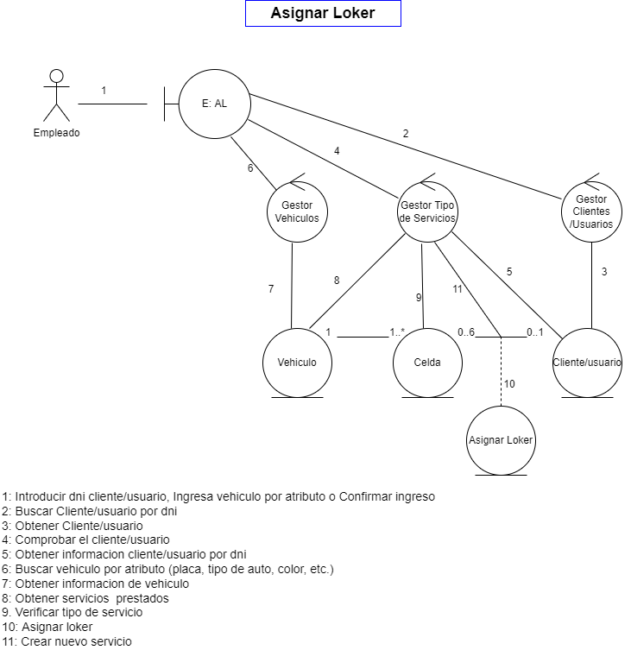

Caso de Uso | Cancelar Celda
Actores | cliente
Resumen | en este caso de uso, el cliente tendra la facilidad de cancelar la reserva de una celda desde el aplicativo sin necesidad de ir presencialmente al parqueadero.
Precondiciones: | el cliente debio haber hecho una reserva de celda, y debe ingresar con su usuario y contraseña para poderla cancelar la celda.
Postcondiciones: | Se registra el ingreso del vehiculo, se actualizan los datos del cliente/usuario y del vehiculo y se cancela la celda.
Referencias cruzadas: | Cancelar Celda
Gráfico | 

Caso de Uso | Cancelar Lavado
Actores | cliente
Resumen | en este caso de uso, el cliente tendra la facilidad de cancelar la reserva de lavado desde el aplicativo sin necesidad de ir presencialmente al parqueadero.
Precondiciones: | el cliente debio haber hecho una reserva de celda, y debe ingresar con su usuario y contraseña para poderla cancelar el servicio de lavado
Postcondiciones: | Se registra el ingreso del vehiculo, se actualizan los datos del cliente/usuario y del vehiculo y se cancela la lavado.
Referencias cruzadas: | Cancelar Lavado
Gráfico | 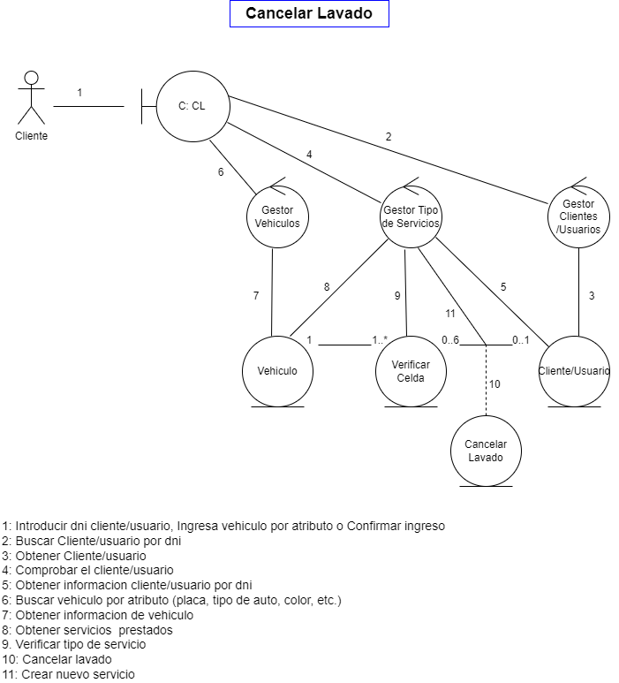

Caso de Uso | Cancelar Loker
Actores | cliente
Resumen | en este caso de uso, el cliente tendra la facilidad de cancelar la reserva de loker desde el aplicativo sin necesidad de ir presencialmente al parqueadero.
Precondiciones: | el cliente debio haber hecho una reserva de celda, y debe ingresar con su usuario y contraseña para poderla cancelar el servicio de lavado
Postcondiciones: | Se registra el ingreso del vehiculo, se actualizan los datos del cliente/usuario y del vehiculo y se cancela el loker.
Referencias cruzadas: | Cancelar Loker
Gráfico | 

Caso de Uso | Realizar Factura
Actores | Empleado
Resumen | el cliente/ususario quiere retirar su vehiculo por lo cual se le entrega una factura con el cobro de los servicios prestados por el parqueadero
Precondiciones: | el cliente debio haber hecho una reserva de celda, y debe ingresar con su usuario y contraseña y reservar una celda para adquirir los servicios
Postcondiciones: | Se registra el ingreso del vehiculo, se actualizan los datos del cliente/usuario y del vehiculo y se realizan los servicios adquiridos por el cliente/usuario
Referencias cruzadas: | Realizar Factura
Gráfico | 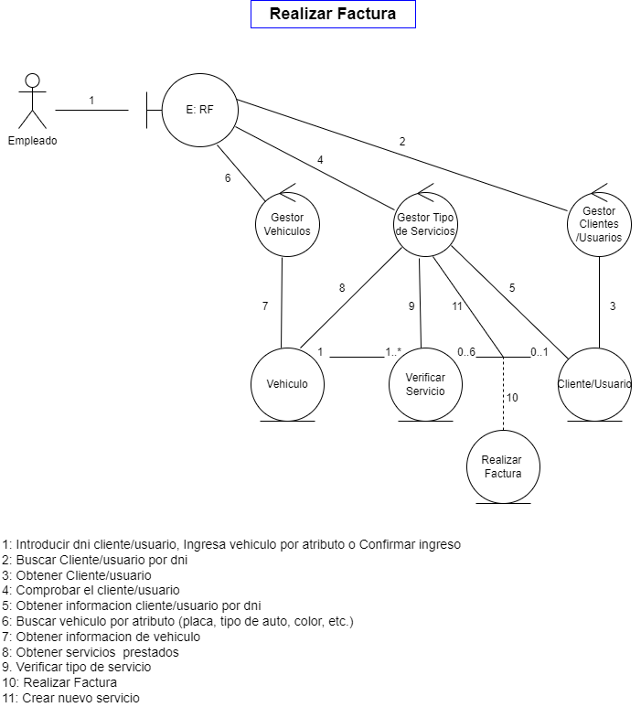

Caso de Uso | Realizar Informe
Actores | Administrador
Resumen | realizar un informe desde el aplicativo, que nos permita saber los ingresos y poderlo tener ya sea digitalmente o impreso.
Precondiciones: | solo puede realizar esta acciòn el administrador
Postcondiciones: | Se registra el ingreso del vehiculo, se actualizan los datos del cliente/usuario y del vehiculo y se realizan los servicios adquiridos por el cliente/usuario
Referencias cruzadas: | Realizar Informe
Gráfico | 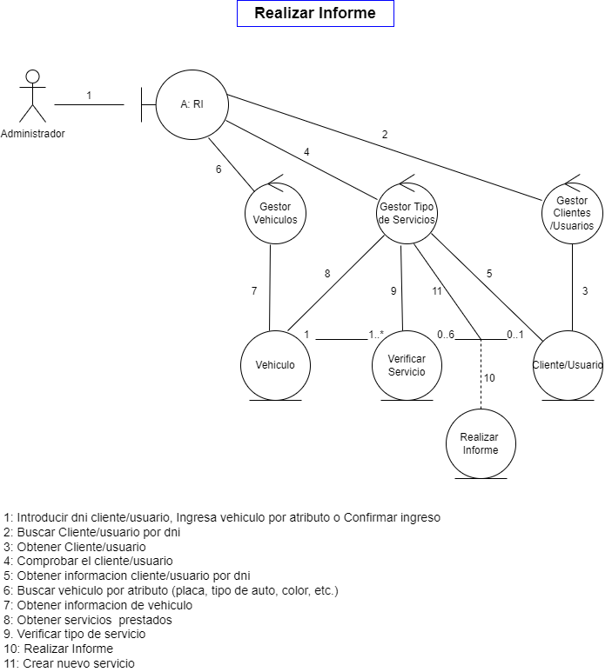

Caso de Uso | Crear Empleados
Actores | Administrador
Resumen | los empleados pueden utilizar el aplicativo
Precondiciones: | solo puede realizar esta acciòn el administrador
Postcondiciones:
Referencias cruzadas: | Crear Empleados
Gráfico | 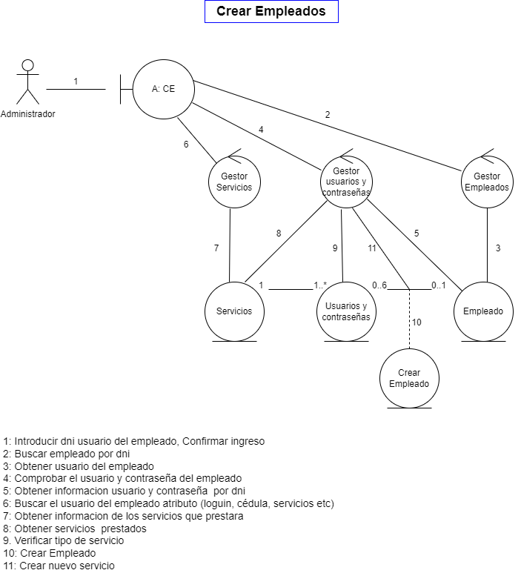

Caso de Uso | Crear Cliente/Usuario
Actores | cliente
Resumen | los clientes desde el aplicativo podran hacer reservas o cancelarlas
Precondiciones: | solo puede realizar esta acciòn el administrador
Postcondiciones: | Haber utilizado los servcios de easy park
Referencias cruzadas: | Crear Cliente/Usuario
Gráfico | 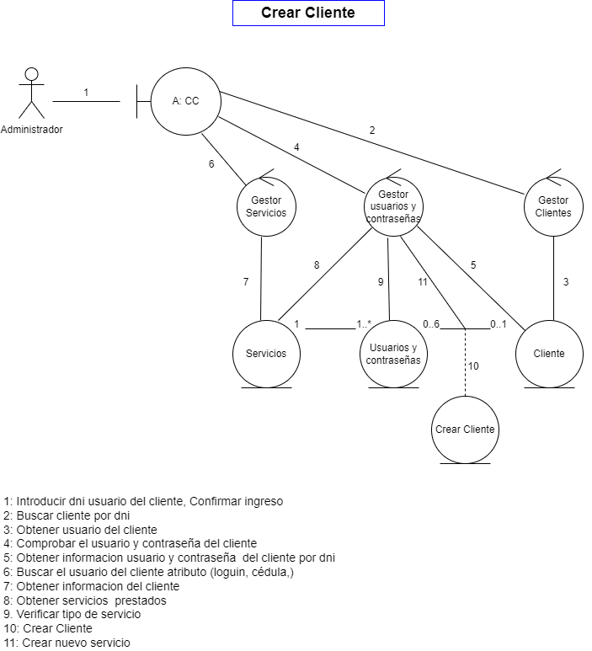

Caso de Uso | Crear Celdas
Actores | Administrador
Resumen | realizar un informe desde el aplicativo, que nos permita saber los ingresos y poderlo tener ya sea digitalmente o impreso.
Precondiciones: | solo puede realizar esta acciòn el administrador
Postcondiciones: | Haber utilizado los servcios de easy park
Referencias cruzadas: | Crear Celdas
Gráfico | 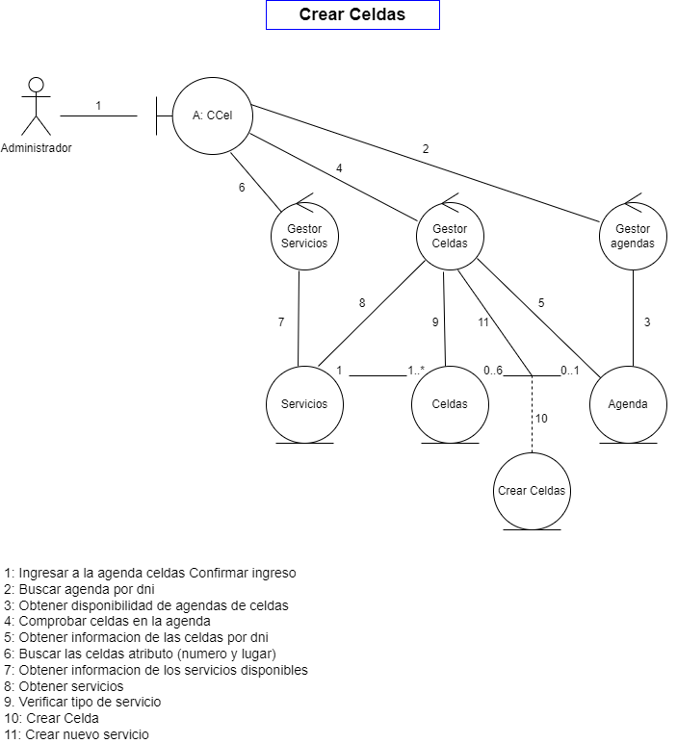

Caso de Uso | Horarios Lavado
Actores | Administrador
Resumen | realizar las modificaciones a las horas de lavado
Precondiciones: | solo puede realizar esta acciòn el administrador
Postcondiciones: | Haber utilizado los servcios de easy park
Referencias cruzadas: | Horarios Lavado
Gráfico | 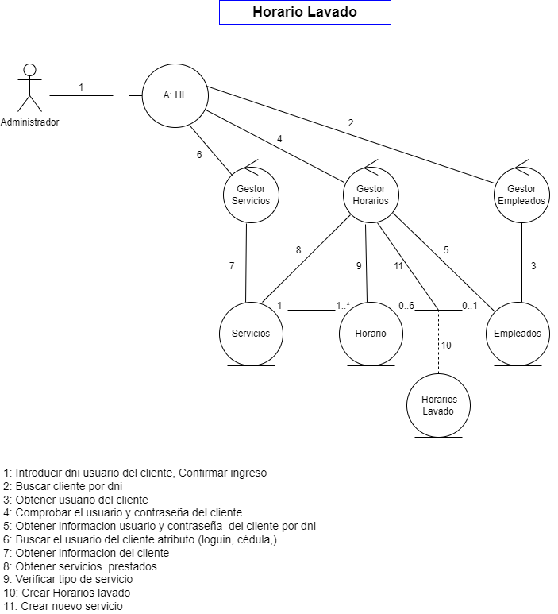

Caso de Uso | Tipo Servicio
Actores | Administrador
Resumen | Elegir el tipo de servico que requiere
Precondiciones: | el vehiculo debe estar ingresado en una celda.
Postcondiciones: | Se registra el ingreso del vehiculo, se actualizan los datos del cliente/usuario y del vehiculo; sea signa la celda y se elige el tipo de servicio que requiere.
Referencias cruzadas: | Tipo Servicio
Gráfico | 